Лист1
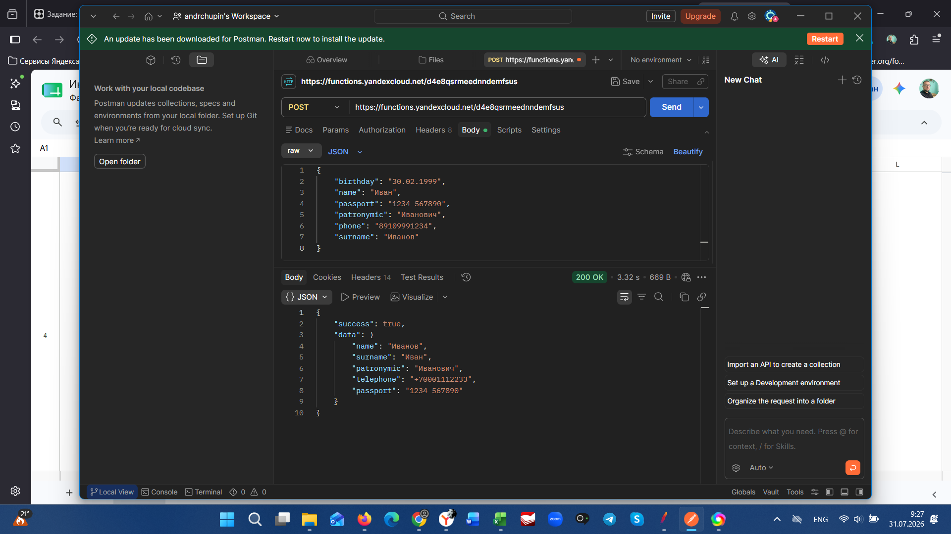
 | БАГ-репорт
№ бага | Название | Предусловие | Окружение | Описание | Шаги | Фактический результат | Ожидаемый результат | Тип бага | Приоритет | Критичность | Скриншот
1 | При отправке POST-запроса на https://functions.yandexcloud.net/d4e8qsrmeedndmefsus сервер возвращает код 200, но в теле ответа переставляет поля, изменяет формат телефона, не возвращает дату рождения и принимает несуществующую дату | Сервер доступен по адресу https://functions.yandexcloud.net/d4e8qsrmeedndmefsus. В Postman настроен POST-запрос с заголовком Content-Type: application/json. | Postman v10, Windows 11, браузер не используется | Сервер принимает и обрабатывает запросы с некорректными данными, возвращая статус 200 OK, что свидетельствует об отсутствии валидации на бэкенде. В ответе сервера наблюдаются следующие дефекты: 1. Перепутаны поля name, surname и patronymic: в ответе поле surname содержит отчество ("Иванович"), а фамилия ("Иванов") вообще не возвращается. Это может привести к тому, что в системе пользователь будет идентифицирован неверно, а в интерфейсе или уведомлениях будут отображаться некорректные имя и фамилия. 2. Произвольное изменение формата номера телефона: сервер преобразует номер телефона из формата 89109991234 (российский номер, начинающийся с 8) в международный формат +70001112233 без предупреждения. Это нарушает ожидания фронтенда, который может использовать поле phone для отображения номера в интерфейсе или для валидации. 3. Отсутствие поля birthday в ответе: поле birthday было отправлено в запросе, но не возвращается в ответе. Это ухудшает UX, так как пользователь не может подтвердить, что его дата рождения была корректно принята и обработана. Для банковского сервиса это критично, поскольку дата рождения используется для идентификации клиента. 4. Приём несуществующей даты 30.02.1999: сервер не проверяет корректность даты и принимает 30 февраля как валидное значение. Это может привести к ошибкам при расчёте возраста, начислении бонусов, формировании отчётности и интеграциях с государственными сервисами. | 1. URL: https://functions.yandexcloud.net/d4e8qsrmeedndmefsus 2. Метод: POST 3. Тело запроса (raw JSON): { "birthday": "30.02.1999", "name": "Иван", "passport": "1234 567890", "patronymic": "Иванович", "phone": "89109991234", "surname": "Иванов" } 4. Нажать Send. | Код ответа: 200 OK Тело ответа (JSON): { "success": true, "data": { "name": "Иван", "surname": "Иванович", "patronymic": "Иванович", "phone": "+70001112233", "passport": "1234 567890" } } Что не так: — Фамилия ("Иванов") пропала, вместо неё в поле surname записано отчество ("Иванович"). — Поле phone изменено с 89109991234 на +70001112233. — Поле birthday отсутствует в ответе. — Сервер принял несуществующую дату 30.02.1999 как валидную. | Код ответа: 200 OK Тело ответа (JSON): { "success": true, "data": { "name": "Иван", "surname": "Иванов", "patronymic": "Иванович", "phone": "89109991234", "passport": "1234 567890", "birthday": "30.06.1999" } } ИЛИ (если дата невалидна): Код ответа: 400 Bad Request Тело ответа: { "error": "Неверный формат даты. День 30 не существует в феврале." } Пояснение: Поля должны соответствовать отправленным: name — имя, surname — фамилия, patronymic — отчество, phone — номер в том же формате, birthday — присутствует. Если данные некорректны, сервер должен возвращать код 400 с описанием ошибки. | Логический/API | High | Critical |  | При отправке POST-запроса на https://functions.yandexcloud.net/d4e8qsrmeedndmefsus сервер возвращает код 200, но в теле ответа переставляет поля, изменяет формат телефона, не возвращает дату рождения и принимает несуществующую дату

